Google Colaboratory
개발환경
1. Google Colaboratory
- 구글 계정 생성
- Google colaboratory 사이트 접속
https://colab.research.google.com
클라우드에서 실행되므로 별도 설치가 필요 없다.

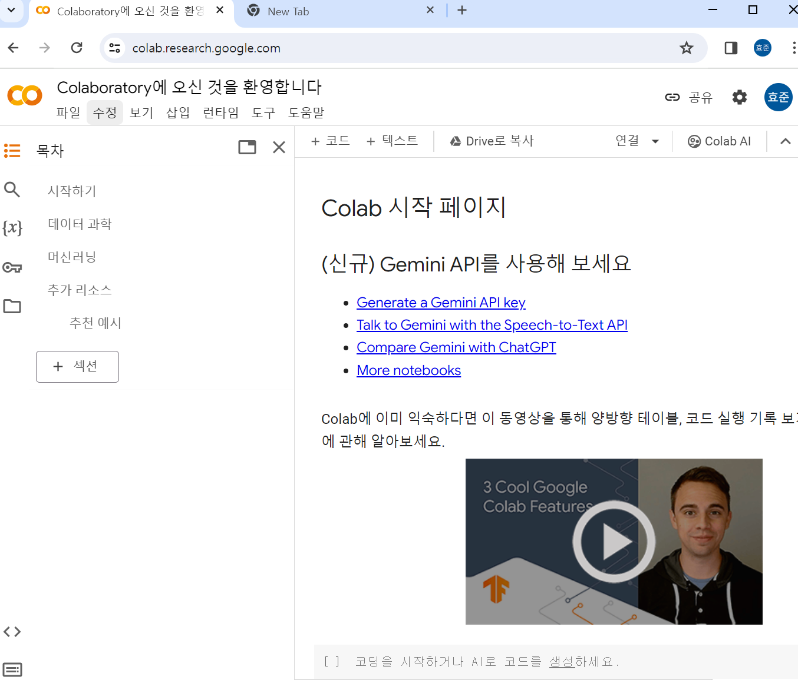

세션과 인스턴스
- 세션과 인스턴스에 관해 90분 규칙과 12시간 규칙이라는 독자적인 규칙이 있다.
* 90분 규칙
- 노트북의 세션이 끊기고 나서 90분 경과 하면 인스턴스가 소멸되는 규칙
* 12시간 규칙
- Google Colaboratory를 시작하기 위해 새로노트북을 여는데, 그때 새로 인스턴스가 가동된다.

* 세션관리
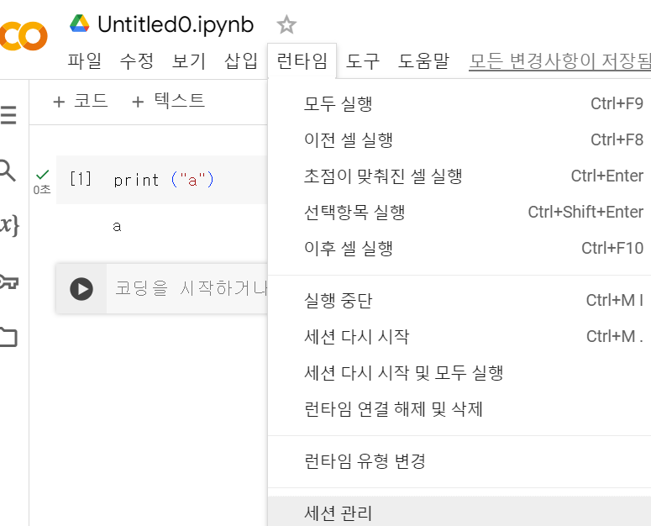

- 특정 세션을 닫을 수 있다.

2. CPU, GPU, TPU
- CPU는 입력 장치 등으로부터 바든 데이터에 대해 연산을 실시하고, 결과르 출력 장치 등으로 출력
- GPU는 CPU보다 병렬 연산 성능이 뛰어나서 행렬 연산을 잘해서 심층학습에 많이 이용이 된다.
GPU의 코어 수는 수천 개에 달한다.
- TPU는 Google에서 개발한 기계학습에 특화된 특정 용도용 집적 회로 / 특정 조건에서는GPU보다 빠를수 있다.

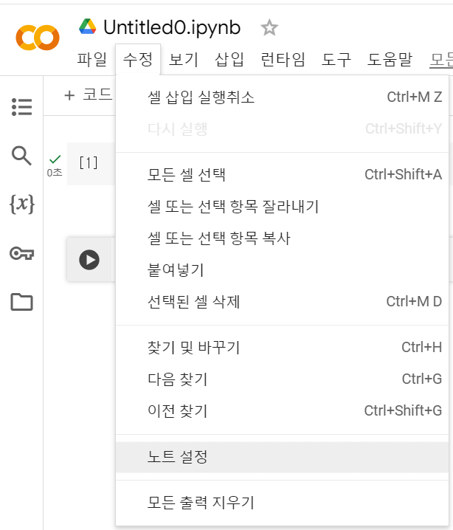
3. GPU 사용법

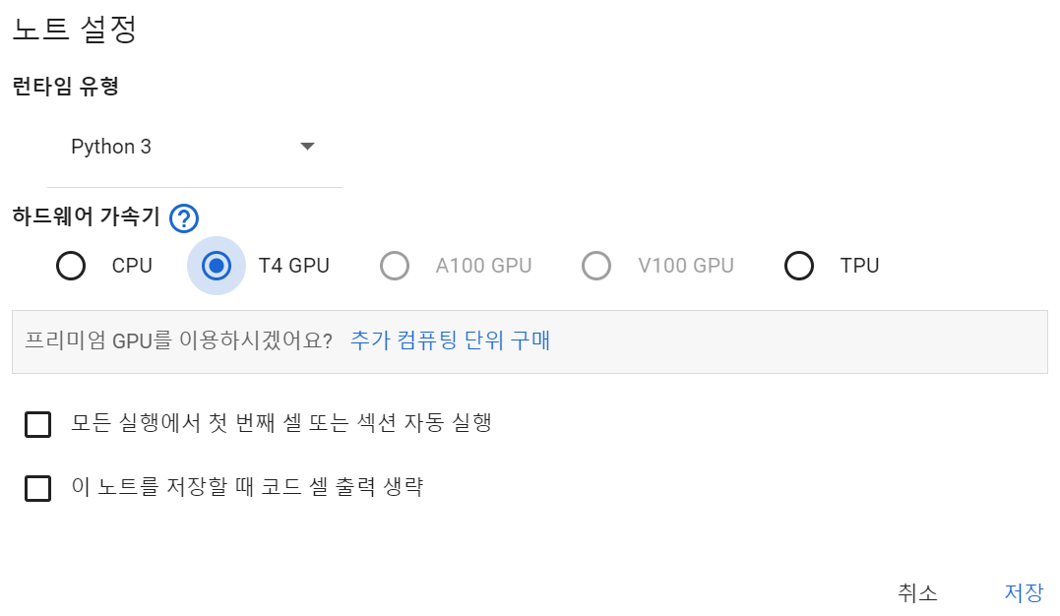

4. 성능비교
- 코드 사용으로 cpu와 gpu 사용한 경우 실행 하여 비교
- 코드는 별도 저장

Google Colaboratory 기능
1. 텍스트 셀
- 셀에는 문장을 입력가능

2. 스크레치 코드 셀
- 코드를 작성하고 확인할 수 있는 셀 화면
- 스크레치 코드는 창을 닫으면 사라진다. 남길 예정이 없는 코드를 확인 할때 사용
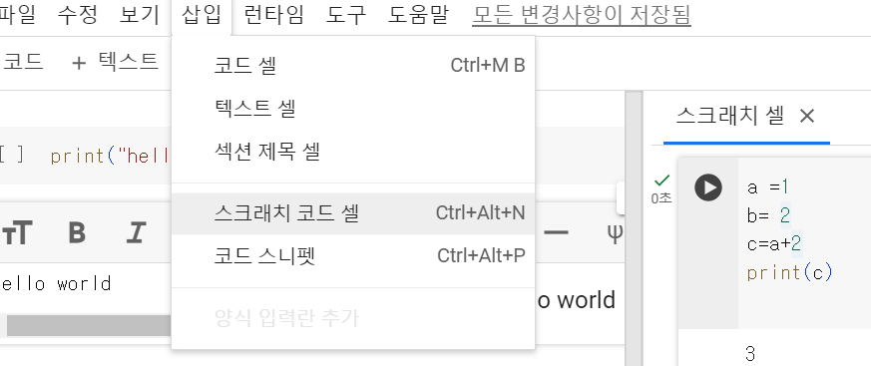

3. 코드 스니펫
- 파일 읽고 쓰기, 웹 관련 기능 등을 다루는 다양한 코드가 준비되어 있다.

4 코드의 실행 이력
- 실행된 코드 이력내역
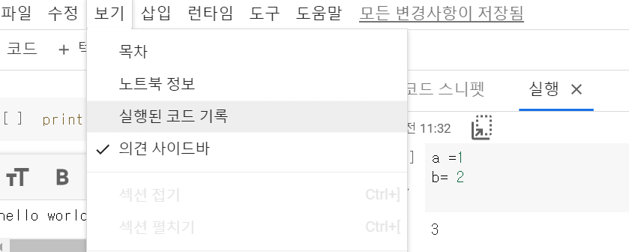

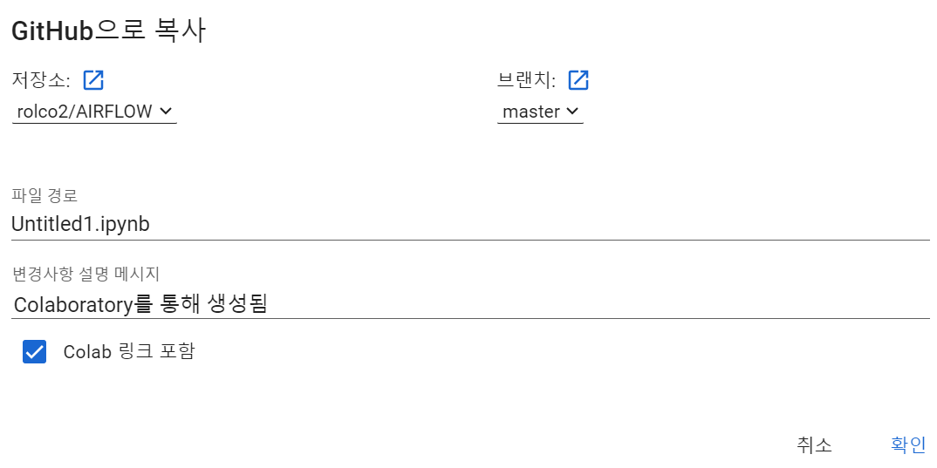
5. github와 연계
-

